管P1~2
報道発表 |  |  |  |  |  |  |  |  |  |  |  |  |  |  |  |  |  |  |  |  |  |  |  |  |  |  |  |  |  |  | 2026-08-21
 |  |  |  |  |  |  |  |  |  |  |  |  |  |  |  |  |  |  |  |  |  |  |  |  |  |  |  |  |  |  | 函 館 税 関 発 表

 |  |  |  | 令和８年７月分 管内外国貿易概況（速報）

 | 《今月のポイント》
 | ➢輸出 船舶、鉄鋼くず、紙・板紙などが増加し、５ヵ月連続のプラス。

 |  |  | 石油製品、非金属鉱物製品などが減少したものの、船舶、鉄鋼くず、紙・板紙などが増加したことから、対前年同月比２５．９％増の６７１億９９百万円で、５ヵ月連続のプラスとなった。
 | ➢輸入 再輸入品、石油製品、石炭などが増加し、４ヵ月連続のプラス。

 |  |  | 原油・粗油、肥料などが減少したものの、再輸入品、石油製品、石炭などが増加したことから、対前年同月比１１．１％増の１，７５６億４２百万円で、４ヵ月連続のプラスとなった。
 | ➢総額 対前年同月比１４．８％増で、４ヵ月連続のプラス。

 | １．貿易額
 |  |  |  |  |  |  |  |  |  |  |  |  |  |  |  |  |  |  | 注：増減額は前年同月に対する増減額、 ▲はマイナス。
 |  | 区分 |  |  |  |  | 価額 |  |  |  |  |  |  |  |  |  | 前年同月比 |  |  | 増減額 |  |  |  |  |  |  |  |  |  |  |  | 対全国構成比
 |  | 管内 | 輸出 |  |  |  | 671億99百万円 |  |  |  |  |  |  |  |  |  | 125.9% |  |  | 138億14百万円 |  |  |  |  |  |  |  |  |  |  |  | 0.6%
 |  |  | 輸入 |  |  |  | 1,756億42百万円 |  |  |  |  |  |  |  |  |  | 111.1% |  |  | 175億32百万円 |  |  |  |  |  |  |  |  |  |  |  | 1.4%
 |  |  | 輸出入合計 |  |  |  | 2,428億41百万円 |  |  |  |  |  |  |  |  |  | 114.8% |  |  | 313億46百万円 |  |  |  |  |  |  |  |  |  |  |  | 1.0%
 |  |  | 輸出入差引額 |  |  |  | ▲ 1,084億43百万円 |  |  |  |  |  |  |  |  |  | ー |  |  | - |  |  |  |  |  |  |  |  |  |  |  | ー
 |  | 全国 | 輸出 |  |  |  | 11兆5,117億98百万円 |  |  |  |  |  |  |  |  |  | 123.2% |  |  | 2兆1,670億円
 |  |  | 輸入 |  |  |  | 12兆1,462億98百万円 |  |  |  |  |  |  |  |  |  | 127.8% |  |  | 2兆6,452億15百万円
 |  |  | 輸出入合計 |  |  |  | 23兆6,580億97百万円 |  |  |  |  |  |  |  |  |  | 125.5% |  |  | 4兆8,122億15百万円
 |  |  | 輸出入差引額 |  |  |  | ▲ 6,345億円 |  |  |  |  |  |  |  |  |  | ー |  |  | -
 |  |  |  | 税関長公示レート（平均値） |  |  |  | 2026-07-31 |  |  | 161.83 | 円/ドル |  | （ | 2025-07-31 |  |  |  | 145.56 | 円/ドル |  |  | と比較して |  | 11.2% |  | の | 円安 |  | ）

 | ２．貿易額の推移
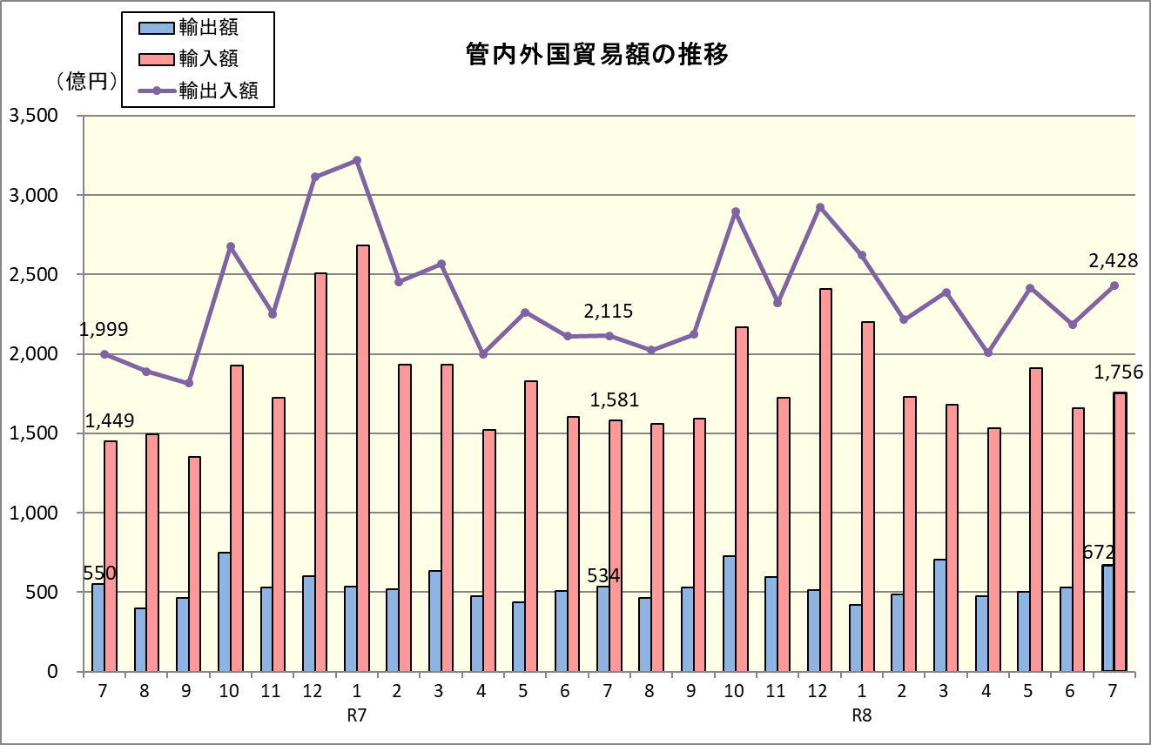

３．輸出
 | （１）貿易額上位品目
 | 品目 |  |  |  |  | 価額 |  |  |  |  |  | 前年同月比 |  |  |  |  |  |  |  |  |  | 主な増減国
 | 船舶 |  |  |  |  | 151億52百万円 |  |  |  |  |  | 3.3倍 |  |  |  |  | （ | 3か月連続増 |  |  | ） | 増 |  | シンガポール |  |  |  |  | 減 |  | パナマ
 | 自動車の部分品 |  |  |  |  | 89億20百万円 |  |  |  |  |  | 98.5% |  |  |  |  | （ | 3か月ぶり減 |  |  | ） | 増 |  | 米国 |  |  |  |  | 減 |  | ブラジル
 | 一般機械 |  |  |  |  | 69億20百万円 |  |  |  |  |  | 107.9% |  |  |  |  | （ | 2か月ぶり増 |  |  | ） | 増 |  | ベルギー |  |  |  |  | 減 |  | 米国
 | 魚介類・同調製品 |  |  |  |  | 56億47百万円 |  |  |  |  |  | 104.4% |  |  |  |  | （ | 8か月連続増 |  |  | ） | 増 |  | 米国 |  |  |  |  | 減 |  | ベトナム
 | 再輸出品 |  |  |  |  | 48億19百万円 |  |  |  |  |  | 117.8% |  |  |  |  | （ | 2か月ぶり増 |  |  | ） | 増 |  | マレーシア |  |  |  |  | 減 |  | 米国

 | （２）増加額上位品目 |  |  |  |  |  |  |  |  |  |  |  |  |  |  | （３）減少額上位品目
 | 品目 |  |  |  | 価額 |  |  |  | 前年同月比 | 増加額 |  |  | 寄与度 |  |  | 品目 |  |  |  |  | 価額 |  |  |  |  | 前年同月比 |  |  | 減少額 |  |  |  |  | 寄与度
 | 船舶 |  |  |  | 151億52百万円 |  |  |  | 3.3倍 | 105億64百万円 |  |  | 19.8 |  |  | 石油製品 |  |  |  |  | - |  |  |  |  | 全減 |  |  | 41億17百万円 |  |  |  |  | ▲7.7
 | 鉄鋼くず |  |  |  | 44億48百万円 |  |  |  | 2.3倍 | 24億96百万円 |  |  | 4.7 |  |  | 非金属鉱物製品 |  |  |  |  | 5億22百万円 |  |  |  |  | 77.9% |  |  | 1億48百万円 |  |  |  |  | ▲0.3
 | 紙・板紙 |  |  |  | 25億26百万円 |  |  |  | 146.2% | 7億98百万円 |  |  | 1.5 |  |  | 織物用糸・繊維製品 |  |  |  |  | 8億19百万円 |  |  |  |  | 85.0% |  |  | 1億45百万円 |  |  |  |  | ▲0.3

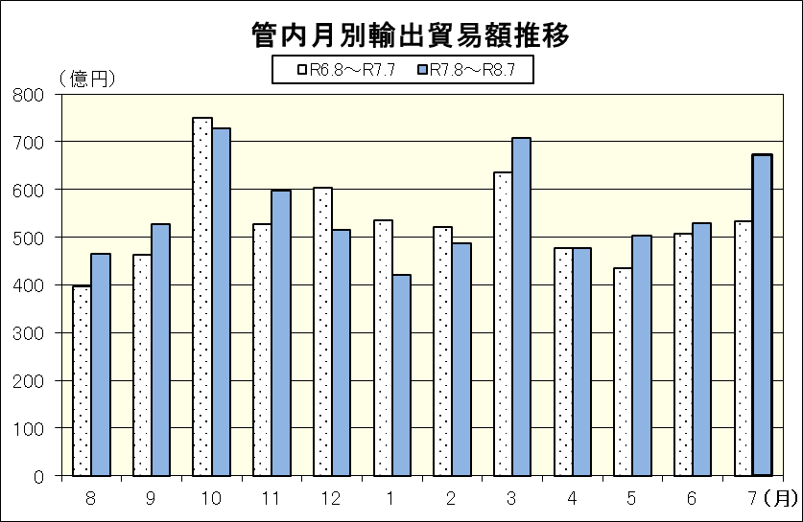
 |  |  |  |  |  |  |  |  |  |  |  |  |  |  |  |  |  |  |  | 年月 |  |  | 価額 |  | 前 年 同月比 |  |  | 年月 |  |  | 価額 |  |  | 前 年 同月比
 |  |  |  |  |  |  |  |  |  |  |  |  |  |  |  |  |  |  |  | R6.8 |  |  | 39,621 |  | 87.8% |  |  | R7.8 |  |  | 46,538 |  |  | 117.5%
 |  |  |  |  |  |  |  |  |  |  |  |  |  |  |  |  |  |  |  | R6.9 |  |  | 46,332 |  | 116.4% |  |  | R7.9 |  |  | 52,736 |  |  | 113.8%
 |  |  |  |  |  |  |  |  |  |  |  |  |  |  |  |  |  |  |  | R6.10 |  |  | 74,962 |  | 143.4% |  |  | R7.10 |  |  | 72,773 |  |  | 97.1%
 |  |  |  |  |  |  |  |  |  |  |  |  |  |  |  |  |  |  |  | R6.11 |  |  | 52,743 |  | 115.6% |  |  | R7.11 |  |  | 59,830 |  |  | 113.4%
 |  |  |  |  |  |  |  |  |  |  |  |  |  |  |  |  |  |  |  | R6.12 |  |  | 60,395 |  | 104.2% |  |  | R7.12 |  |  | 51,415 |  |  | 85.1%
 |  |  |  |  |  |  |  |  |  |  |  |  |  |  |  |  |  |  |  | R7.1 |  |  | 53,508 |  | 127.2% |  |  | R8.1 |  |  | 42,155 |  |  | 78.8%
 |  |  |  |  |  |  |  |  |  |  |  |  |  |  |  |  |  |  |  | R7.2 |  |  | 52,070 |  | 80.9% |  |  | R8.2 |  |  | 48,607 |  |  | 93.4%
 |  |  |  |  |  |  |  |  |  |  |  |  |  |  |  |  |  |  |  | R7.3 |  |  | 63,501 |  | 142.7% |  |  | R8.3 |  |  | 70,718 |  |  | 111.4%
 |  |  |  |  |  |  |  |  |  |  |  |  |  |  |  |  |  |  |  | R7.4 |  |  | 47,610 |  | 93.9% |  |  | R8.4 |  |  | 47,641 |  |  | 100.1%
 |  |  |  |  |  |  |  |  |  |  |  |  |  |  |  |  |  |  |  | R7.5 |  |  | 43,538 |  | 120.3% |  |  | R8.5 |  |  | 50,315 |  |  | 115.6%
 |  |  |  |  |  |  |  |  |  |  |  |  |  |  |  |  |  |  |  | R7.6 |  |  | 50,615 |  | 85.9% |  |  | R8.6 |  |  | 52,976 |  |  | 104.7%
 |  |  |  |  |  |  |  |  |  |  |  |  |  |  |  |  |  |  |  | R7.7 |  |  | 53,385 |  | 97.1% |  |  | R8.7 |  |  | 67,199 |  |  | 125.9%

４．輸入
 | （１）貿易額上位品目
 | 品目 |  |  |  |  | 価額 |  |  |  |  |  | 前年同月比 |  |  |  |  |  |  |  |  |  | 主な増減国
 | 石炭 |  |  |  |  | 256億74百万円 |  |  |  |  |  | 156.2% |  |  |  |  | （ | 4か月連続増 |  |  | ） | 増 |  | オーストラリア |  |  |  |  | 減 |  | ロシア
 | 原油・粗油 |  |  |  |  | 204億33百万円 |  |  |  |  |  | 46.9% |  |  |  |  | （ | 4か月連続減 |  |  | ） | 増 |  | サウジアラビア |  |  |  |  | 減 |  | アラブ首長国連邦
 | 再輸入品 |  |  |  |  | 136億54百万円 |  |  |  |  |  | 4.8倍 |  |  |  |  | （ | 2か月連続増 |  |  | ） | 増 |  | 韓国 |  |  |  |  | 減 |  | タイ
 | 石油製品 |  |  |  |  | 113億65百万円 |  |  |  |  |  | 11.5倍 |  |  |  |  | （ | 3か月ぶり増 |  |  | ） | 増 |  | シンガポール |  |  |  |  | 減 |  | タイ
 | 電気機器 |  |  |  |  | 103億80百万円 |  |  |  |  |  | 161.6% |  |  |  |  | （ | 5か月連続増 |  |  | ） | 増 |  | 中国 |  |  |  |  | 減 |  | 米国

 | （２）増加額上位品目 |  |  |  |  |  |  |  |  |  |  |  |  |  |  | （３）減少額上位品目
 | 品目 |  |  |  | 価額 |  |  |  | 前年同月比 | 増加額 |  |  | 寄与度 |  |  | 品目 |  |  |  |  | 価額 |  |  |  |  | 前年同月比 |  |  | 減少額 |  |  |  |  | 寄与度
 | 再輸入品 |  |  |  | 136億54百万円 |  |  |  | 4.8倍 | 108億23百万円 |  |  | 6.8 |  |  | 原油・粗油 |  |  |  |  | 204億33百万円 |  |  |  |  | 46.9% |  |  | 231億36百万円 |  |  |  |  | ▲14.6
 | 石油製品 |  |  |  | 113億65百万円 |  |  |  | 11.5倍 | 103億73百万円 |  |  | 6.6 |  |  | 肥料 |  |  |  |  | 57億32百万円 |  |  |  |  | 57.1% |  |  | 43億08百万円 |  |  |  |  | ▲2.7
 | 石炭 |  |  |  | 256億74百万円 |  |  |  | 156.2% | 92億41百万円 |  |  | 5.8 |  |  | 航空機類 |  |  |  |  | 13百万円 |  |  |  |  | 0.7% |  |  | 18億31百万円 |  |  |  |  | ▲1.2

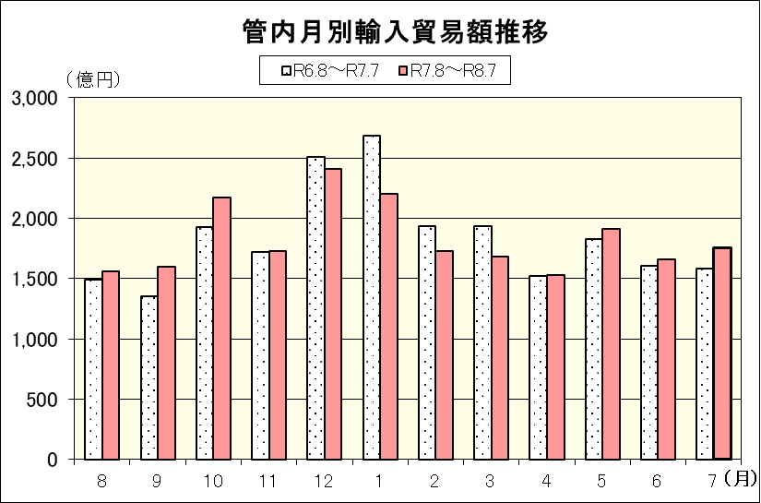
 |  |  |  |  |  |  |  |  |  |  |  |  |  |  |  |  |  |  |  |  |  |  |  |  |  |  |  |  |  |  |  |  | （単位：百万円）
 |  |  |  |  |  |  |  |  |  |  |  |  |  |  |  |  |  |  |  | 年月 |  |  | 価額 |  | 前 年 同月比 |  |  | 年月 |  |  | 価額 |  |  | 前 年 同月比
 |  |  |  |  |  |  |  |  |  |  |  |  |  |  |  |  |  |  |  | R6.8 |  |  | 149,254 |  | 91.6% |  |  | R7.8 |  |  | 155,965 |  |  | 104.5%
 |  |  |  |  |  |  |  |  |  |  |  |  |  |  |  |  |  |  |  | R6.9 |  |  | 135,251 |  | 67.6% |  |  | R7.9 |  |  | 159,442 |  |  | 117.9%
 |  |  |  |  |  |  |  |  |  |  |  |  |  |  |  |  |  |  |  | R6.10 |  |  | 192,540 |  | 96.3% |  |  | R7.10 |  |  | 216,784 |  |  | 112.6%
 |  |  |  |  |  |  |  |  |  |  |  |  |  |  |  |  |  |  |  | R6.11 |  |  | 172,319 |  | 80.1% |  |  | R7.11 |  |  | 172,344 |  |  | 100.0%
 |  |  |  |  |  |  |  |  |  |  |  |  |  |  |  |  |  |  |  | R6.12 |  |  | 250,946 |  | 107.7% |  |  | R7.12 |  |  | 241,054 |  |  | 96.1%
 |  |  |  |  |  |  |  |  |  |  |  |  |  |  |  |  |  |  |  | R7.1 |  |  | 268,287 |  | 126.9% |  |  | R8.1 |  |  | 219,965 |  |  | 82.0%
 |  |  |  |  |  |  |  |  |  |  |  |  |  |  |  |  |  |  |  | R7.2 |  |  | 193,442 |  | 112.2% |  |  | R8.2 |  |  | 172,904 |  |  | 89.4%
 |  |  |  |  |  |  |  |  |  |  |  |  |  |  |  |  |  |  |  | R7.3 |  |  | 193,198 |  | 95.8% |  |  | R8.3 |  |  | 168,111 |  |  | 87.0%
 |  |  |  |  |  |  |  |  |  |  |  |  |  |  |  |  |  |  |  | R7.4 |  |  | 152,315 |  | 77.8% |  |  | R8.4 |  |  | 153,177 |  |  | 100.6%
 |  |  |  |  |  |  |  |  |  |  |  |  |  |  |  |  |  |  |  | R7.5 |  |  | 182,613 |  | 95.2% |  |  | R8.5 |  |  | 191,262 |  |  | 104.7%
 |  |  |  |  |  |  |  |  |  |  |  |  |  |  |  |  |  |  |  | R7.6 |  |  | 160,571 |  | 91.5% |  |  | R8.6 |  |  | 165,614 |  |  | 103.1%
 |  |  |  |  |  |  |  |  |  |  |  |  |  |  |  |  |  |  |  | R7.7 |  |  | 158,110 |  | 109.1% |  |  | R8.7 |  |  | 175,642 |  |  | 111.1%

